Esercizio
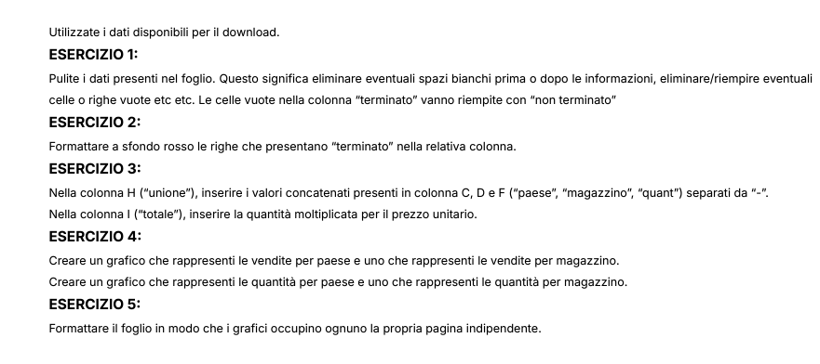

Grafici
VENDITE PER STATO

Vendite per Stato
Stato | Vendite TOTALE
ITA | 728,246.00 €
EGY | 116,730.00 €
GRC | 24,890.00 €
NON PRESENTE | 15,480.00 €
FRA | 670.00 €
Totale complessivo | 886,016.00 €

VENDITE PER MAGAZZINO

Vendite per magazzino
Magazzino | Vendita TOTALE
7 | 110
setter DES BOIS ET | 670
zan EMBALLAGE | 990
zan pin | 1590
ECOpin S.R.L. | 2390
order For Trading SARL | 3650
SG DISTRIBUZIONE SRL | 8710
lollo SRL | 9300
zan ABEE | 9580
zan palla SA | 13720
SG palla S.R.L. | 14870
mull | 16930
EGYPTIAN SAE | 17720
SICURpin SUD S.r.l | 18040
ccc order | 43500
zan PAM | 53910
zan SPA | 64310
zan pin assuf S.A.E. | 66040
zan S.R.L. | 71380
zan pin SPA | 101820
zan VETRI | 115700
SG | 251086
Totale complessivo | 886016

QUANTITA' RICHIESTE PER STATO
Quantità per stato
Stato | Quantità Totale
FRA | 40
NON PRESENTE | 600
GRC | 1000
EGY | 4710
ITA | 29172
Totale complessivo | 35522

QUANTITA' RICHIESTE PER MAGAZZINO

Quantità per magazzino
Magazzino | Quantità Totale
7 | 10
setter DES BOIS ET | 40
zan EMBALLAGE | 50
zan pin | 50
ECOpin S.R.L. | 100
order For Trading SARL | 130
SG DISTRIBUZIONE SRL | 380
lollo SRL | 390
zan ABEE | 400
zan palla SA | 550
SG palla S.R.L. | 580
mull | 670
EGYPTIAN SAE | 750
SICURpin SUD S.r.l | 800
ccc order | 1820
zan PAM | 2110
zan pin assuf S.A.E. | 2570
zan SPA | 2600
zan S.R.L. | 2840
zan pin SPA | 4060
zan VETRI | 4710
SG | 9912
Totale complessivo | 35522

